Arkusz1
 | x1 | 2.7 | 3.3
 | x2 | 3.4 | 4.4 |  | m1 | 3.4666666667 | 5.1666666667
 | x3 | 4.3 | 7.8

 | w1 | 12.29

 |  |  |  |  |  |  |  |  |  |  |  |  |  |  |  |  | ?

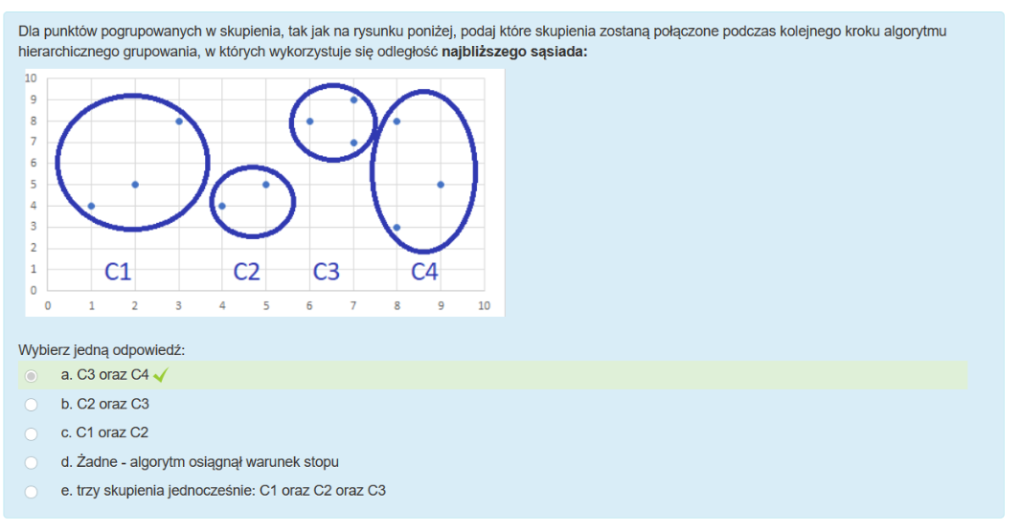

 | x | 4 | 18 | 6
 | y | 13 | 13 | 16

 | odp | 14.35

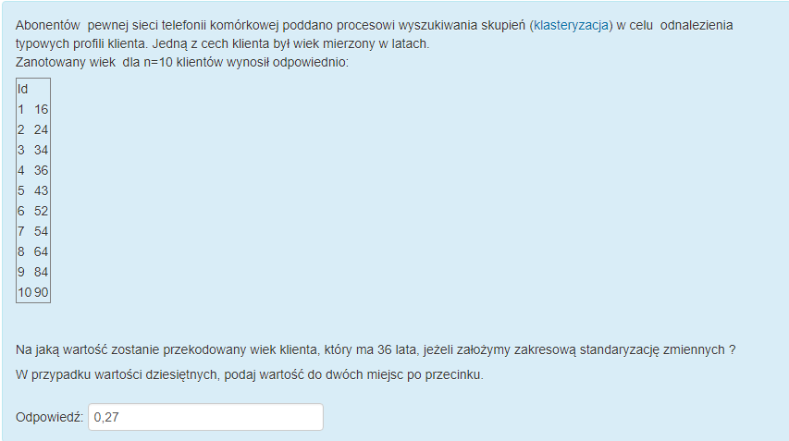

 |  |  |  |  |  |  |  |  |  |  |  |  | MIN
 |  |  |  |  |  |  |  |  |  |  |  |  | MAX

 | MIN | 16 |  | 74 | 100 | % |  | poszukiwany numer |  | 36 |  | 20
 | MAX | 90 |  | 1 | 1.3513513514 | %

 |  |  |  |  |  |  |  |  | odp | 27.027027027 | 0.27027027027

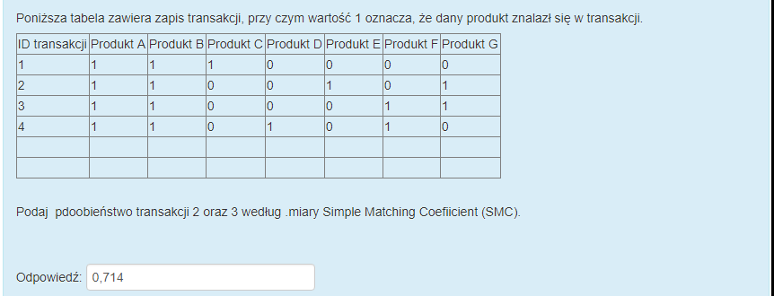

a | x = 1 i y = 1 | 3
b | x = 0 i y = 1 | 1 | SMC= | 0.714 |  | JACARD | 0.6 |  | RAO | 0.42857142857
c | x = 1 i y = 0 | 1
d | x = 0 i y = 0 | 2

 |  |  |  |  |  |  |  |  |  |  |  |  | ?

 |  |  |  |  |  |  |  |  |  |  |  |  | x1 | 3 | 4
 |  |  |  |  |  |  |  |  |  |  |  |  | x2 | 1 | 7 | m1 | 2.3333333333 | 4.6666666667
 | C1 | 3 | 4 | 1 | 7 | 3 | 3 |  |  |  |  |  | x3 | 3 | 3
 |  |  |  |  |  |  |  |  |  |  |  | ?

 |  |  |  |  |  |  |  |  |  |  |  |  | w1 | 11.33

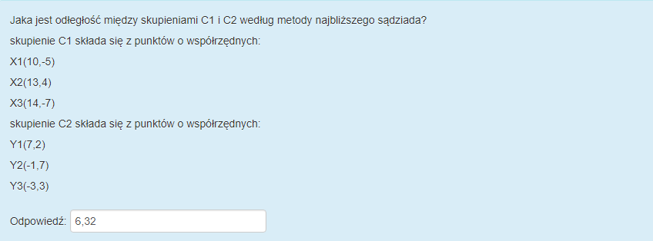
 |  |  |  |  |  |  |  |  |  |  |  |  | ?

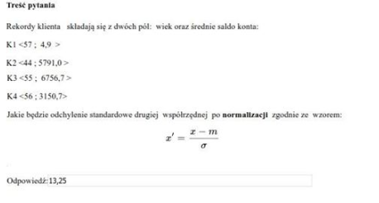
 |  |  |  |  |  |  |  |  | ?

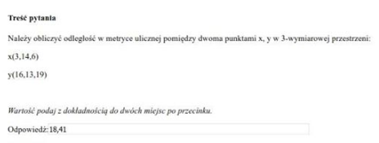

 | x | 3 | 14 | 6
 | y | 16 | 13 | 19

 | odp | 27.00

 | OBLICZ PROMIEŃ SKUPIENIA : C SKLADAJACEGO SIĘ Z DWOCH PUNKTOW |  |  |  |  |  |  | ?

 | A | 9 | 4
 | B | 2 | 7

